合格证
款式 | 品牌 | 品名 | 款号 | 尺码/号型 | 尺码 | 号型 | 颜色 | 成分 | 执行标准 | 安全技术类别 | 零售价 | 条形码 | 数量
1 | CHARM MILES | 女士外套 | CMTW51026 | S 160/84A | S | S 160/84A | 魅影黑 | 正面（含胶）：65%棉，35%聚酯纤维； 反面（含胶）：95%聚酯纤维，5%氨纶； | FZ/T73020-2019 | GB18401-2010 B类 | ￥519.00 | 6941174504038 | 60
 | CHARM MILES | 女士外套 | CMTW51026 | M 165/88A | M | M 165/88A | 魅影黑 | 正面（含胶）：65%棉，35%聚酯纤维； 反面（含胶）：95%聚酯纤维，5%氨纶； | FZ/T 73020-2019 | GB 18401-2010 B类 | ￥519.00 | 6941174504045 | 120
 | CHARM MILES | 女士外套 | CMTW51026 | L 170/92A | L | L 170/92A | 魅影黑 | 正面（含胶）：65%棉，35%聚酯纤维； 反面（含胶）：95%聚酯纤维，5%氨纶； | FZ/T 73020-2019 | GB 18401-2010 B类 | ￥519.00 | 6941174504052 | 240
 | CHARM MILES | 女士外套 | CMTW51026 | XL 175/96A | XL | XL 175/96A | 魅影黑 | 正面（含胶）：65%棉，35%聚酯纤维； 反面（含胶）：95%聚酯纤维，5%氨纶； | FZ/T 73020-2019 | GB 18401-2010 B类 | ￥519.00 | 6941174504069 | 130
 | CHARM MILES | 女士外套 | CMTW51026 | S 160/84A | S | S 160/84A | 骨白色 | 正面（含胶）：65%棉，35%聚酯纤维； 反面（含胶）：95%聚酯纤维，5%氨纶； | FZ/T 73020-2019 | GB 18401-2010 B类 | ￥519.00 | 6941174504106 | 120
 | CHARM MILES | 女士外套 | CMTW51026 | M 165/88A | M | M 165/88A | 骨白色 | 正面（含胶）：65%棉，35%聚酯纤维； 反面（含胶）：95%聚酯纤维，5%氨纶； | FZ/T 73020-2019 | GB 18401-2010 B类 | ￥519.00 | 6941174504090 | 150
 | CHARM MILES | 女士外套 | CMTW51026 | L 170/92A | L | L 170/92A | 骨白色 | 正面（含胶）：65%棉，35%聚酯纤维； 反面（含胶）：95%聚酯纤维，5%氨纶； | FZ/T 73020-2019 | GB 18401-2010 B类 | ￥519.00 | 6941174504083 | 170
 | CHARM MILES | 女士外套 | CMTW51026 | XL 175/96A | XL | XL 175/96A | 骨白色 | 正面（含胶）：65%棉，35%聚酯纤维； 反面（含胶）：95%聚酯纤维，5%氨纶； | FZ/T 73020-2019 | GB 18401-2010 B类 | ￥519.00 | 6941174504076 | 110
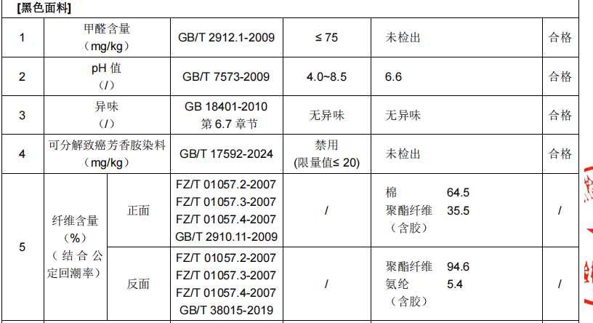
1 | CHARM MILES | 女士长裤 | CMTW51028 | S 160/68A | S | S 160/84A | 魅影黑 | 正面（含胶）：65%棉，35%聚酯纤维； 反面（含胶）：95%聚酯纤维，5%氨纶； | FZ/T 73020-2019 | GB 18401-2010 B类 | ￥399.00 | 6941174504267 | 60
 | CHARM MILES | 女士长裤 | CMTW51028 | M 165/72A | M | M 165/88A | 魅影黑 | 正面（含胶）：65%棉，35%聚酯纤维； 反面（含胶）：95%聚酯纤维，5%氨纶； | FZ/T 73020-2019 | GB 18401-2010 B类 | ￥399.00 | 6941174504250 | 120
 | CHARM MILES | 女士长裤 | CMTW51028 | L 170/76A | L | L 170/92A | 魅影黑 | 正面（含胶）：65%棉，35%聚酯纤维； 反面（含胶）：95%聚酯纤维，5%氨纶； | FZ/T 73020-2019 | GB 18401-2010 B类 | ￥399.00 | 6941174504243 | 240
 | CHARM MILES | 女士长裤 | CMTW51028 | XL 175/80A | XL | XL 175/96A | 魅影黑 | 正面（含胶）：65%棉，35%聚酯纤维； 反面（含胶）：95%聚酯纤维，5%氨纶； | FZ/T 73020-2019 | GB 18401-2010 B类 | ￥399.00 | 6941174504236 | 130
 | CHARM MILES | 女士长裤 | CMTW51028 | S 160/68A | S | S 160/84A | 骨白色 | 正面（含胶）：65%棉，35%聚酯纤维； 反面（含胶）：95%聚酯纤维，5%氨纶； | FZ/T 73020-2019 | GB 18401-2010 B类 | ￥399.00 | 6941174504199 | 120
 | CHARM MILES | 女士长裤 | CMTW51028 | M 165/72A | M | M 165/88A | 骨白色 | 正面（含胶）：65%棉，35%聚酯纤维； 反面（含胶）：95%聚酯纤维，5%氨纶； | FZ/T 73020-2019 | GB 18401-2010 B类 | ￥399.00 | 6941174504205 | 160
 | CHARM MILES | 女士长裤 | CMTW51028 | L 170/76A | L | L 170/92A | 骨白色 | 正面（含胶）：65%棉，35%聚酯纤维； 反面（含胶）：95%聚酯纤维，5%氨纶； | FZ/T 73020-2019 | GB 18401-2010 B类 | ￥399.00 | 6941174504212 | 170
 | CHARM MILES | 女士长裤 | CMTW51028 | XL 175/80A | XL | XL 175/96A | 骨白色 | 正面（含胶）：65%棉，35%聚酯纤维； 反面（含胶）：95%聚酯纤维，5%氨纶； | FZ/T 73020-2019 | GB 18401-2010 B类 | ￥399.00 | 6941174504229 | 110

三合一洗标
说明：黄色底红色字部分，为三合一可撕标，必填写内容；
款式 | 品牌 | 品名 | 款号 | 尺码/号型 | 尺码 | 成分 | 备注 | 洗涤方式（图标） | 洗涤方式 | 图示（排版对照图） | 数量 | 订单数量 | 单耗 | 损耗
 | CHARM MILES | 女士外套 | CMTW51026 | S 160/84A | S | 正面（含胶）：65%棉，35%聚酯纤维； 反面（含胶）：95%聚酯纤维，5%氨纶； | 魅影黑，骨白，用此成分的三合一洗标； | 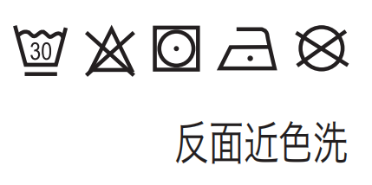 | 反面近色洗 | 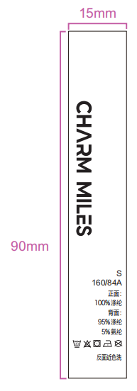 | 170 | 160 | 1 | 6% | 169.6
 | CHARM MILES | 女士外套 | CMTW51026 | M 165/88A | M | 正面（含胶）：65%棉，35%聚酯纤维； 反面（含胶）：95%聚酯纤维，5%氨纶； | 魅影黑，骨白，用此成分的三合一洗标； |  | 反面近色洗 |  | 270 | 250 | 1 | 6% | 265
 | CHARM MILES | 女士外套 | CMTW51026 | L 170/92A | L | 正面（含胶）：65%棉，35%聚酯纤维； 反面（含胶）：95%聚酯纤维，5%氨纶； | 魅影黑，骨白，用此成分的三合一洗标； |  | 反面近色洗 |  | 400 | 370 | 1 | 6% | 392.2
 | CHARM MILES | 女士外套 | CMTW51026 | XL 175/96A | XL | 正面（含胶）：65%棉，35%聚酯纤维； 反面（含胶）：95%聚酯纤维，5%氨纶； | 魅影黑，骨白，用此成分的三合一洗标； |  | 反面近色洗 |  | 240 | 220 | 1 | 6% | 233.2
 | CHARM MILES | 女士长裤 | CMTW51028 | S 160/68A | S | 正面（含胶）：65%棉，35%聚酯纤维； 反面（含胶）：95%聚酯纤维，5%氨纶； | 魅影黑，骨白，用此成分的三合一洗标； |  | 反面近色洗 |  | 170
 | CHARM MILES | 女士长裤 | CMTW51028 | M 165/72A | M | 正面（含胶）：65%棉，35%聚酯纤维； 反面（含胶）：95%聚酯纤维，5%氨纶； | 魅影黑，骨白，用此成分的三合一洗标； |  | 反面近色洗 |  | 270
 | CHARM MILES | 女士长裤 | CMTW51028 | L 170/76A | L | 正面（含胶）：65%棉，35%聚酯纤维； 反面（含胶）：95%聚酯纤维，5%氨纶； | 魅影黑，骨白，用此成分的三合一洗标； |  | 反面近色洗 |  | 400
 | CHARM MILES | 女士长裤 | CMTW51028 | XL 175/80A | XL | 正面（含胶）：65%棉，35%聚酯纤维； 反面（含胶）：95%聚酯纤维，5%氨纶； | 魅影黑，骨白，用此成分的三合一洗标； |  | 反面近色洗 |  | 240

